プロジェクト構成
プロジェクト構成

構成ファイル (32bit Relase Build 版)

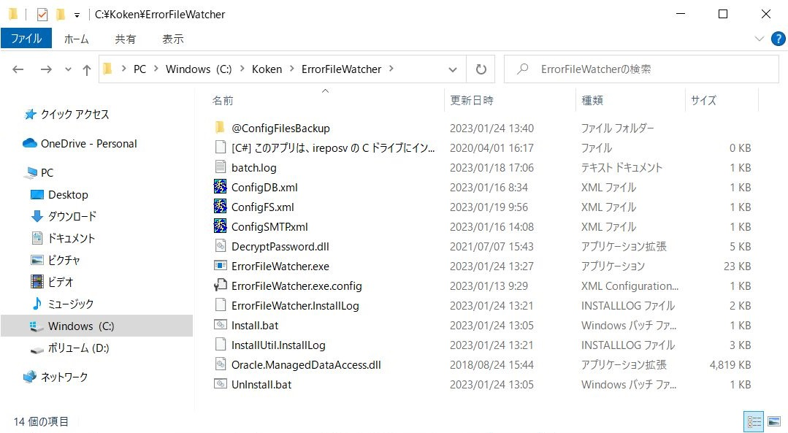
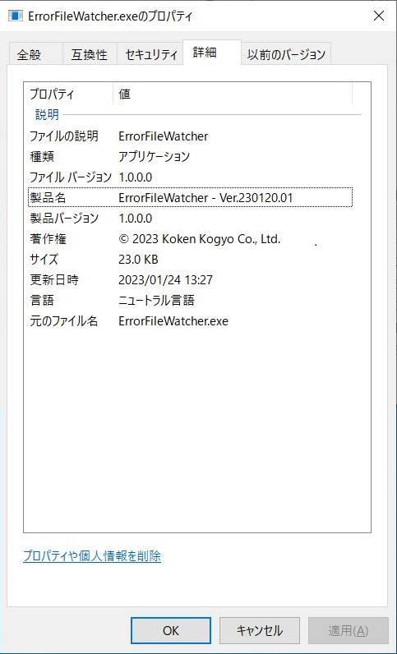

構成ファイルの概要

 | 32bit Release ビルド版 ファイル群
 |  | ファイル名 | 更新日時 | サイズ | 説明 | 備考
 | 1 | @ConfigFilesBackup | 2023-01-24 |  | 設定ファイルバックアップ | 接続先サーバーごとの設定ファイルを保存。
 | 2 | batch.log | 2023-01-18 | 550 | 自動受入ログファイル | kemsvr2 サーバー の自動受入ログファイルのコピー。
 | 3 | ConfigDB.xml | 2023-01-16 | 268 | データベース設定ファイル | Oracle 接続情報を記述した XML。
 | 4 | ConfigFS.xml | 2023-01-19 | 421 | ファイル システム設定ファイル | 照合元ホスト名、共有名、ルート ディレクトリ名、ファイルフィルタと、 照合先ホスト名、共有名、ルート ディレクトリ名、を記述した XML。
 | 5 | ConfigSMTP.xml | 2023-01-16 | 323 | SMTP 設定ファイル | SMTP 接続情報、送信者メールアドレスを記述した XML。
 | 6 | DecryptPassword.dll | 2021-07-07 | 4,608 | パスワード復号化ライブラリ | [KCM003SL] パスワード復号化ライブラリ。[KCM002SF パスワード暗号化アプリで暗号化されたパスワードを復号化する。
 | 7 | ErrorFileWatcher.exe | 2023-01-24 | 23,552 | サービス プログラム本体 | インストールされるとWindows 起動時に自動開始される。
 | 8 | ErrorFileWatcher.exe.config | 2023-01-13 | 187 | .Net Framework のバージョン指定用 | このファイルに記載されたバージョンを読み込めなかった場合、アプリケーション開始時にエラーが報告される。
 | 9 | ErrorFileWatcher.InstallLog | 2023-01-24 | 1,786 | アセンブリのインストール ログ | 照合結果サマリーをログに追記
 | 10 | Install.bat | 2023-01-18 | 478 | インストール用バッチファイル | サービスのインストールと開始。（管理者権限で起動すること）
 | 11 | InstallUtil.InstallLog | 2023-01-24 | 1,486 | トランザクションのインストール ログ | インストール時またはアンインストール時に生成される。
 | 12 | Oracle.ManagedDataAccess.dll | 2018-08-24 | 4,934,656 | アプリケーション拡張 | Oracle 接続用のライブラリ。
 | 13 | UnInstall.bat | 2023-01-18 | 480 | アンインストール用バッチファイル | サービスの停止とアンインストール。（管理者権限で起動すること）

ConfigDB.xml
 | ・XML 形式のデータベース接続用設定ファイル。
 | ・EM に接続するための Oracle 接続パラメーターを記述する。

 | 実装例 |  |  | 説明 |  | 補足
 | <?xml version="1.0" encoding="utf-8" ?>
 | <DBConfigData> |  |  | スキーマ接続情報 (EM データベース)
 | <User>KOKEN_1</User> |  |  |  | ユーザー ID | EM スキーマのユーザー名。本番環境の場合 KOKEN_1、テスト環境の場合 KOKEN_7 を記述。
 | <EncPasswd>;@=8BT'</EncPasswd> |  |  |  | パスワード | EM スキーマのパスワード。[KCM002SF] パスワード暗号化アプリで暗号化したパスワードを貼り付ける。
 | <Protocol>tcp</Protocol> |  |  |  | 通信プロトコル | 通信プロトコル。
 | <Host>192.168.96.213</Host> |  |  |  | IP アドレス | EM サーバーのホスト名または IP アドレス。
 | <Port>1521</Port> |  |  |  | ポート番号 | Oracle Data Provider 接続用のポート番号。
 | <ServiceName>KTEST</ServiceName> |  |  |  | サービス名 | EM データベースのサービス名。
 | <Schema>KOKEN_1</Schema> |  |  |  | スキーマ名 | EM データベースの接続先スキーマ名。本番環境の場合 KOKEN_1、テスト環境の場合 KOKEN_7 を記述。
 | </DBConfigData>

ConfigFS.xml
 | ・XML 形式のファイル システム接続用設定ファイル。
 | ・得意先 EDI ファイルの変換元 (kmtsvr サーバー) と変換先 (EM サーバー) の接続用設定を記述する。

 | 実装例 |  |  | 説明 |  | 補足
 | <?xml version="1.0" encoding="utf-8" ?>
 | <FSConfigData>
 | <!-- コピー先: EM サーバー接続設定 --> |  |  |  |  | <!-- テスト環境での接続設定 -->
 | <HostName>kemsvr2</HostName> |  |  | 照合先サーバー ホスト名 |  | pc090n
 | <IpAddr>192.168.96.213</IpAddr> |  |  | 照合先サーバー IPアドレス |  | 192.168.96.189
 | <UserId>kemsvr2\Administrator</UserId> |  |  | 照合先サーバー へのログインユーザーID |  | pc090n\koken090
 | <Passwd>QU_\b</Passwd> |  |  | 照合先サーバー へのログインパスワード |  | [`]Xb%/(
 | <ShareName>\\kemsvr2\ireportdata$</ShareName> |  |  | 照合先サーバー の共有フォルダ名 |  | \\pc090n\ireportdata
 | <RootPath>\\kemsvr2\ireportdata$\bkup\error</RootPath> |  |  | 照合先サーバー ルート パス |  | \\pc090n\ireportdata\bkup\error
 | <FileFilter>*_dataoutput*.csv</FileFilter>
 | </FSConfigData>

ConfigSMTP.xml
 | ・XML 形式のSMTP接続用設定ファイル。
 | ・メール送信する際に使用する メールサーバーへの接続パラメーターを記述する。

 | 実装例 |  |  | 説明 |  | 補足
 | <?xml version="1.0" encoding="utf-8" ?>
 | <SMTPConfigData>
 | <Server>140.227.104.69</Server> |  |  | SMTPサーバー アドレス
 | <Port>587</Port> |  |  | SMTPサーバー ポート番号
 | <LoginUser>yoshiyuki-watanabe</LoginUser> |  |  | SMTPサーバー ログインユーザーID
 | <LoginPass>eIM;[@dr\cG02:vb</LoginPass> |  |  | SMTPサーバー ログインパスワード |  | [KCM002SF] パスワード暗号化アプリで暗号化したパスワードを貼り付ける。
 | <From>コーケン工業 システム管理者 &lt;yoshiyuki-watanabe@koken-kogyo.co.jp&gt;</From> |  |  | メール送信者 設定 |  | 送信者情報を "送信者名称 <送信者メールアドレス>"で記述。
 | </SMTPConfigData> |  |  |  |  | （XML で認識できない文字は変換して記述"<" ⇒ "&lt;"、 ">"⇒"&gt;"）

 |  |  |  |  |  | 以上
Install.bat |  |  |  | :
 | ・ErrorFileWatcher.exe を Windows サービスとしてインストール～開始するためのインストーラー。
 | ・管理者権限で実行される。
 | 実装内容
 | @echo off

 | ::バッチファイル自身のフルパスへ移動
 | cd /d %~dp0

 | ::管理者として実行されているかチェック
 | for /f "tokens=3 delims=\ " %%i in ('whoami /groups^|find "Mandatory"') do set LEVEL=%%i

 | ::管理者でないときははバッチファイル自身を管理者として実行しなおす
 | if NOT "%LEVEL%"=="High" (
 | @powershell -NoProfile -ExecutionPolicy unrestricted -Command "Start-Process %~f0 -Verb runas"
 | exit
 | )

 | ::サービスをインストールして開始する
 | start ErrorFileWatcher.exe /i

Uninstall.bat
 | ・FileWatcherService.exe の Windows サービスを停止～アンインストールするためのアンインストーラー。
 | ・管理者権限で実行される。
 | 実装内容
 | @echo off

 | ::バッチファイル自身のフルパスへ移動
 | cd /d %~dp0

 | ::管理者として実行されているかチェック
 | for /f "tokens=3 delims=\ " %%i in ('whoami /groups^|find "Mandatory"') do set LEVEL=%%i

 | ::管理者でないときははバッチファイル自身を管理者として実行しなおす
 | if NOT "%LEVEL%"=="High" (
 | @powershell -NoProfile -ExecutionPolicy unrestricted -Command "Start-Process %~f0 -Verb runas"
 | exit
 | )

 | ::サービスを停止してアンインストールする
 | start ErrorFileWatcher.exe /u

システム相関図
システム相関図

 | クライアント端末 |  |  |  |  | メールサーバー (beat-box: 140.227.104.69)

 |  | 製造日報登録

 |  | i-Repoter サーバー (IREPOSV)

[KMC007SS]
製造実績受入エラー検出サービス

 |  | EM サーバー (KEMSVR2)

[KMC003SS]
自動受入サービス
 |  |  | \\KEMSVR2\IREPORTDATA$ (D:\IREPORTDATA\BKUP)

 |  |  |  | backup | error

実績登録

 |  |  |  |  |  |  | 以上

機能仕様
機能仕様

 | 1. サービスの起動時に データベース から 必要情報を取得
 | 「A70 i-Reporter 対象工程マスタ」の「有効 (active="1")」かつ、「運用状態 (opestat="3")」の i-Reporter工程名称 を取得する。

 | 表示順 | 有効ﾌﾗｸﾞ | i-Reporter 工程ｺｰﾄﾞ |  | i-Reporter工程名称 |  | 運用状態ﾌﾗｸﾞ
 | 1 | 0 | ALL |  | 全加工 |  | 0
 | 2 | 0 | BDR |  | ------------------- |  | 0
 | 3 | 1 | CT |  | 切断 |  | 3
 | 4 | 0 | BETP |  | 先端末 |  | 2
 | 5 | 1 | BE00 |  | 曲げ |  | 3
 | 6 | 0 | BEAF |  | 後加工 |  | 2
 | 7 | 0 | CW |  | 建機 |  | 1
 | 8 | 0 | BDR |  | ------------------- |  | 0
 |  |  | (続く)

 | 「KM0040 アドレス帳マスタ」の「有効 (active="1")」かつ、実行日が「運用開始日～運用停止日」の範囲内にある メールアドレス を取得する。

 | PGMID | 社内外区分 | 宛先ｺｰﾄﾞ | 有効ﾌﾗｸﾞ | ﾒｰﾘﾝｸﾞﾘｽﾄ | 宛先名称 |  | 敬称 | EMAIL | 宛先種別 | 運用開始日 | 運用停止日
 | KMC006 | 1 | 10732 | 0 | 0 | 上田祥弘 |  | 様 | yoshihiro-ueda@koken-kogyo.co.jp | 2 | 2020-07-15 | 2958465
 | KMC006 | 1 | 11072 | 0 | 0 | 鈴木博樹 |  | 様 | hiroki-suzuki@koken-kogyo.co.jp | 1 | 2020-07-15 | 2958465
 | KMC006 | 1 | 11178 | 1 | 0 | 太箸雄一 |  | 様 | yuichi-futohashi@koken-kogyo.co.jp | 2 | 2020-07-15 | 2958465
 | KMC006 | 1 | SY000 | 0 | 0 | システム管理者 |  | 様 | system@koken-kogyo.co.jp | 1 | 2020-11-09 | 2958465
 | KMC006 | 1 | SY001 | 1 | 0 | 渡辺善行 |  | 様 | yoshiyuki-watanabe@koken-kogyo.co.jp | 1 | 2021-06-23 | 2958465

 | 2. i-Reporter 完了帳票の監視

 | 「ConfigFS.xml」を使用し、監視対象 (kemsvr2 サーバー) の監視フォルダ (RootPath) 監視フィルタ (FileFillter) のファイル作成を検出する。

 | エラーファイルを検出したら、 i-Reporter 対象工程かを判定する。

 | 4. エラーファイルが監視検出された場合は結果をメールで送信する

 | アドレス帳マスタの宛先種別がCc、Toを対象にメールデータを作成する。

 | 照合先 （kemsvr2 サーバー） にある自動受入ログファイルをローカルにコピーしてから添付する。（自動受入が起動中はログファイルを添付できない）

 | 検出されたファイルを添付する。

 | SMTPサーバーよりメールデータを送信する。

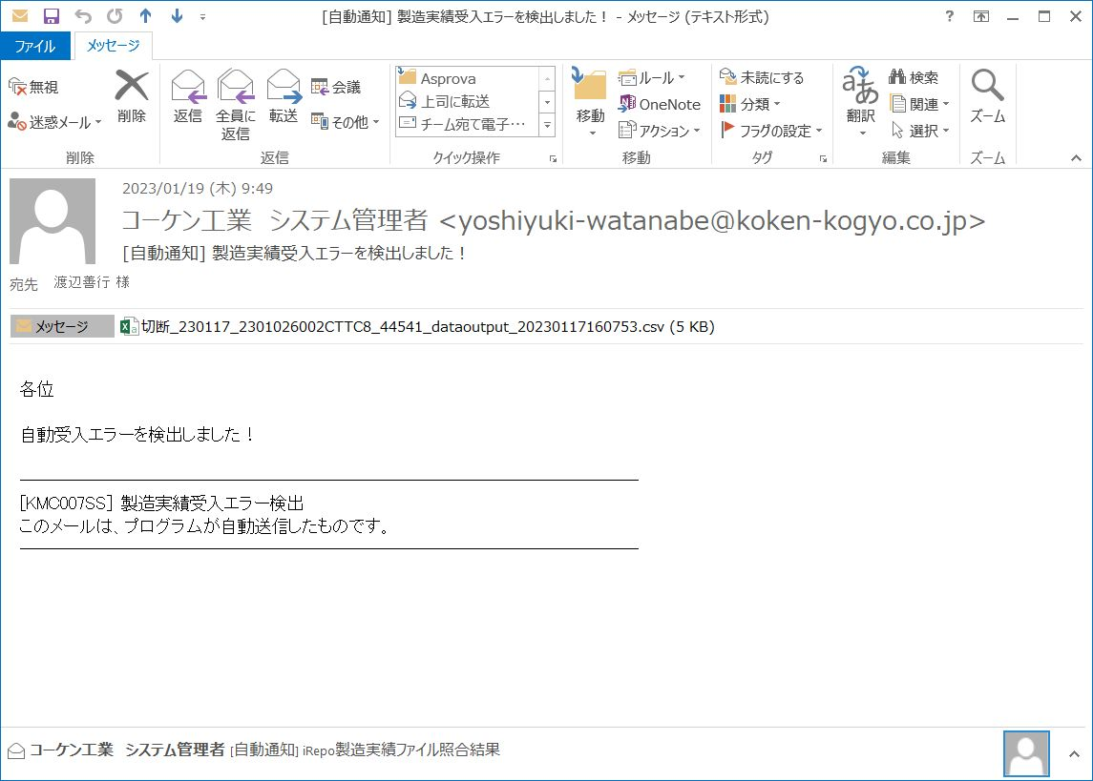

 |  |  |  |  |  |  |  |  |  |  |  | 以上

インストール手順
インストール手順

 | 1. Error File Watcher サービスのインストール

 | 1.1 "Install.bat" を 右クリックで 「管理者として実行」 を選択する。
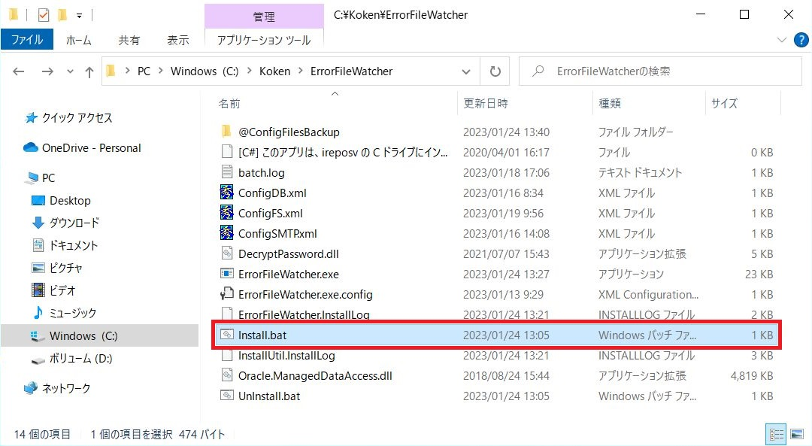

 | 1.2 Error File Watcher が Windows のサービスに登録され、自動的に開始される。
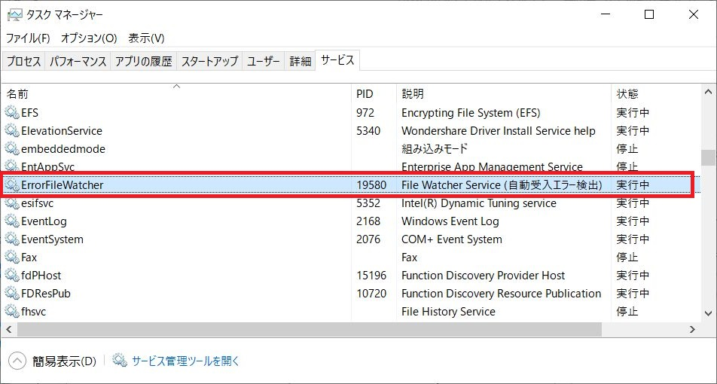

 |  | 一度インストールすると、アンインストールするまで パソコンの電源をオンするたびに自動起動される。
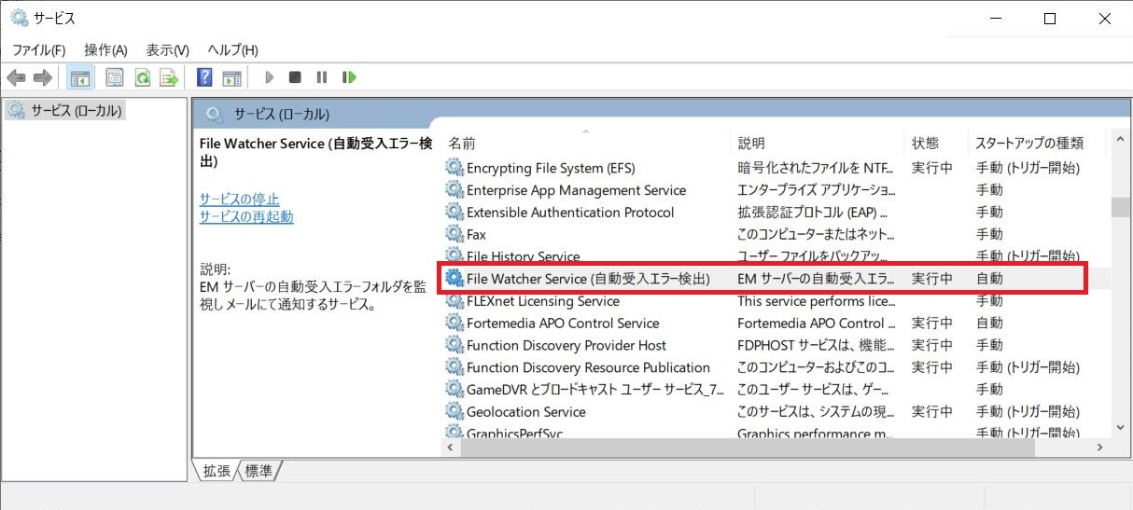

 | 1.3 "UnInstall.bat" を 右クリックで 「管理者として実行」 を選択する。

 |  | Error File Watcher サービスが停止され、Windows のサービスから削除される。

 |  |  | 以上

